Catalogue-sem-3
Catalogue produit (backlog)

Nom de l'équipe : |  | http://etifredmovies.herokuapp.com/
Équipier #1 : |  | Étienne Gélinas-Gagnon
Équipier #2 : |  | Fréféric Bérubé

Backlog pour la semaine #1

 | Priorité | Titre du récit utilisateur | Critères d'acceptation du récit utilisateur | État du récit | Responsable | Commentaires
 | 1 | En tant qu'utilisateur connecté, je veux des tests qui couvrent tout le site. | • Utilisateur Anonyme. • Message de confirmation. • Redirection vers la page d'accueil. • Le nouvelle utilisateur est connecté. | DÉBUTER 65% | Étienne & Fred
 | 2 | En tant qu'utilisateur anonyme, je veux rechercher par mot clé afin de trouver les informations du film qui m’intéresse. | • Champs ◦ Recherche (champ de texte) ◦ Bouton Rechercher • Résultats de la rechercher ◦ Nombre d’items trouvés ◦ Titre du film ◦ Poster si disponible ◦ Année de sortie | COMPLETÉ | Frédéric | Si le champ de recherche est vide, on ne lance pas la recherche. Si le serveur REST n’est pas fonctionnel (500 ou timeout), on affiche un message d’erreur. Les données sont chargées à partir de l'API REST : http://omdbapi.com/
 | 3 | En tant qu'utilisateur anonyme, je veux pouvoir m'inscrire sur le site, afin de pouvoir commenter sur le site. | • Utilisateur Anonyme. • Message de confirmation. • Redirection vers la page d'accueil. | COMPLETÉ | Étienne | Les messages pertinents sont affichés lorsque le bouton Envoyer est activé. Si le formulaire est valide, on le cache et on affiche un message de succès avec le nom de l'utilisateur.
 | 4 | En tant que nouvel utilisateur connecté, je veux pouvoir me connecter sur le site, afin d'avoir accès à ma liste de film. | • Si déconnecté. • Lien dans la navbar pour se rendre a la page de connexion. • Champs users. • Champs mot de passe. • Si échec message d'erreur. • Si succès redirection sur la page d'accueil et Login dans la navbar deviens déconnexion. | COMPLETÉ | Étienne
 | 5 | En tant que nouvel utilisateur connecté, je veux pouvoir me déconnecter sur le site, afin de protéger mon compte. | • Si connecté. • Lien dans la navbar pour se déconnecté. • Si échec message d'erreur. • Si succès redirection sur la page d'accueil et déconnexion dans la navbar deviens login. | COMPLETÉ | Étienne
 | 6 | En tant qu'utilisateur connecté, je veux envoyer une confirmation par courriel à l'utilisateur qui contacte le site. | • Si succès de l'inscription. • Message de confirmation. • Envoie d'un courriel de confirmation. • Le nouvelle utilisateur est connecté. | COMPLETÉ | Étienne & Fred
 | 7 | En tant qu'utilisateur connecté, je veux pouvoir commenter les films de la page principale, afin de laisser mon avis. | • Si Connecté. • Bouton pour ajouter un message. • Bouton pour enregistrer un message. • Si succès confirmer. • Si échec message d'erreur. | COMPLETÉ | Frédéric
 | 8 | En tant qu'utilisateur connecté, lorsque je suis sur la page d'accueil je veux pouvoir afficher les commentaires, afin de les lires. | • Si Connecté. • Bouton pour montrer les commentaires. | COMPLETÉ | Frédéric
 | 9 | En tant qu'utilisateur connecté, je veux pouvoir supprimer un de mes commentaires. | • Si Connecté. • Bouton pour supprimer un commentaires lorsque celui-ci est ouvert. • Si succès confirmer. • Si échec message d'erreur. | COMPLETÉ | Frédéric
 | 10 | En tant qu'utilisateur connecté, je veux pouvoir mettre à jour(modifier) un de mes commentaires. | • Si Connecté. • Bouton pour modifier un commentaires lorsque celui-ci est ouvert. • Si succès confirmer. • Si échec message d'erreur. | COMPLETÉ | Frédéric
 | 11 | En tant qu'utilisateur connecté, je veux avoir accès à une liste de lecture afin, de sauvegarder mes fiches de films. | • Si Connecté. • Onglet Liste de lecture dans la «Nav-bar». | COMPLETÉ | Étienne
 | 12 | En tant qu'utilisateur connecté, je veux pouvoir ajouter un film à ma liste de lecture. | • Si Connecté. • Bouton pour ajouter un film a ma liste de lecture. • Si succès confirmer. • Si échec message d'erreur. | COMPLETÉ | Étienne
 | 13 | En tant qu'utilisateur connecté, je veux pouvoir afficher ma liste de lecture. | • Si Connecté. • Via la «Nav-bar» afficher la page de liste de lecture. • Si succès confirmer. • Si échec message d'erreur. | COMPLETÉ | Étienne
 | 14 | En tant qu'utilisateur connecté, je veux pouvoir marquer un film comme «regardé». | • Si Connecté. • Boutons regarder a côté du film. • Si succès confirmer. • Si échec message d'erreur. | COMPLETÉ | Étienne
 | 15 | En tant qu'utilisateur connecté, je veux pouvoir supprimer un film de ma liste de lecture, afin de mettre celle-ci à jour. | • Si Connecté. • Si l'utilisateur est dans liste de film. • Boutons supprimer a côté du film. • Si succès confirmer. • Si échec message d'erreur. | COMPLETÉ | Étienne
 | 16 | En tant qu'utilisateur anonyme/connecté, je veux que le curseur soit positionné automatiquement sur la page, afin d'accéder au formulaire plus rapidement. | • Si Anonyme/Connecté. | À APPROUVÉ
 | 17 | En tant qu'utilisateur anonyme/connecté, je veux qu'une image par défaut s'affiche pour les films ne possédant pas d'image, afin d'éviter les erreurs de chargements d'images. | • Si Anonyme/Connecté. | COMPLETÉ | Étienne
 | 18 | En tant qu'utilisateur connecté, je veux que les commentaires soient affichés en dessous des films, afin de voir les voir. | • Si Connecté. • Boutons afficher commentaire en dessous de la fiche du film. | COMPLETÉ | Frédéric | Si l'on n'est pas connecté, on ne voit pas les commentaires.
 | 19 | En tant qu'utilisateur anonyme, je veux une description du film, afin d'en apprendre davantage sur le film. | • Si Anonyme/Connecté. | COMPLETÉ | Étienne
 | 20 | En tant qu'utilisateur connecté, je veux que seulement les utilisateurs qui sont connectés voient et aille accès à la page «Liste de film». | • Si Connecté. • Onglet Liste de film dans la «Nav-bar». | COMPLETÉ | Étienne

 |  | État Possible : |  | Point boni:
 |  | À APPROUVÉ |  | Nous avons rencontré un problème avec l'utilisation de l'api lorsque nous créions des comptes.
 |  | APPROUVÉ |  | Lorsque l'on mettait Etienne@test.com comme email, l'api nous retournais un code d'erreur 500 et
 |  | À DÉBUTER |  | uniquement pour ce courriel. Nous avons passé plusieurs heures à essayer de comprendre et régler le
 |  | DÉBUTÉ |  | problème, mais en vain.
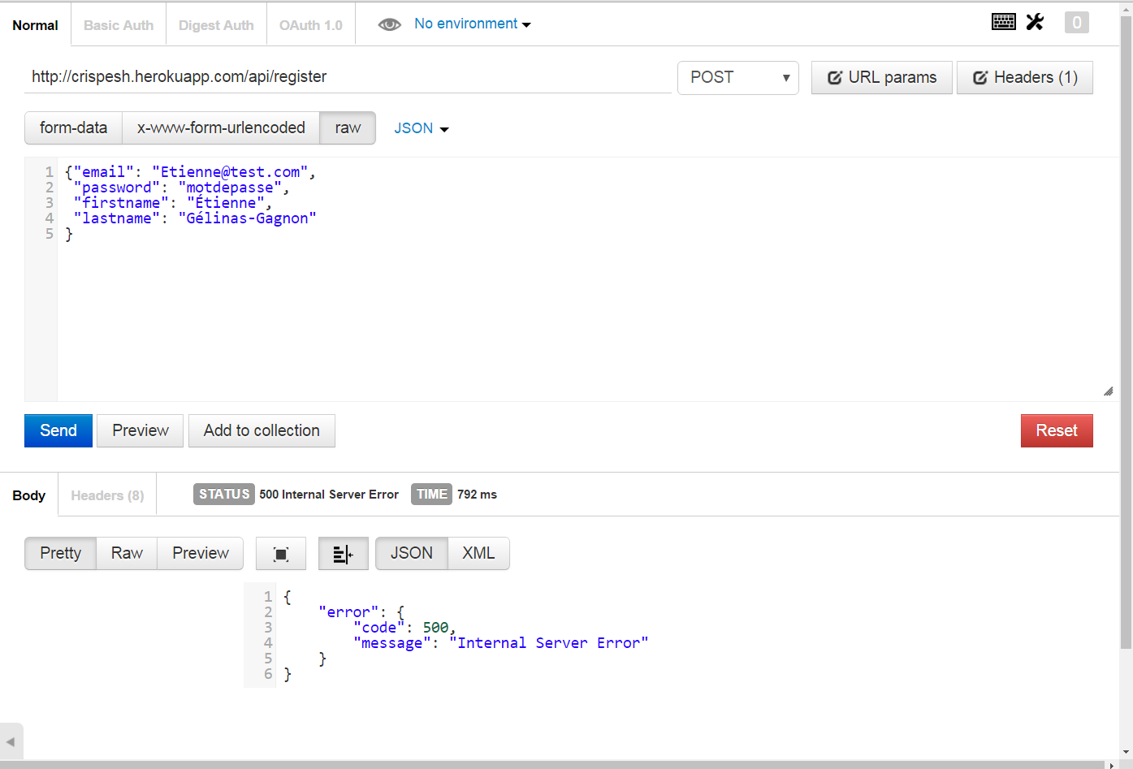
 |  | COMPLÉTÉ

 |  | Lien du site :
 |  | http://etifredmovies.herokuapp.com/

